2.Pivot VC
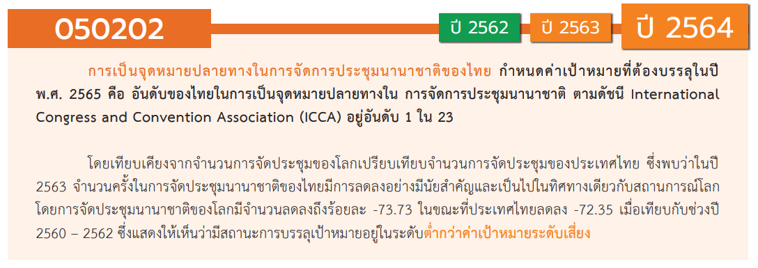
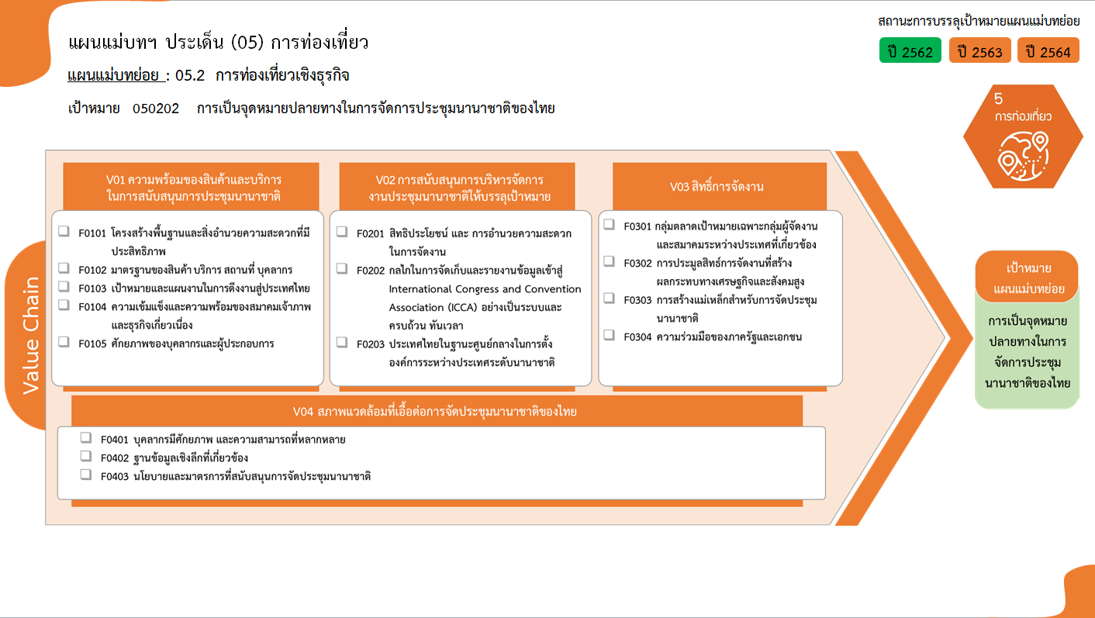
1 โครงการ
รวมทั้งสิ้น 6/2* โครงการ
0 โครงการ
0 โครงการ
1 โครงการ
รวม 2 โครงการ
0 โครงการ
1 โครงการ
1/1* โครงการ
1 โครงการ
รวม 3/1* โครงการ
1/1* โครงการ
0 โครงการ
0 โครงการ
0 โครงการ
รวม 1/1* โครงการ
0 โครงการ
0 โครงการ
0 โครงการ
องค์ประกอบ / ปัจจัย | ปีงบประมาณ
Row Labels | 2562 | 2564 | 2565 | 2566 | รวมจำนวนโครงการทั้งหมด
050202V01 | 1 | 1 |  |  | 2
050202F0101 | 1 |  |  |  | 1
050202F0102
050202F0103
050202F0104
050202F0105 |  | 1 |  |  | 1
050202V02 |  | 1 | 1 | 1 | 3
050202F0201 |  |  | 1 |  | 1
050202F0202 |  |  |  | 1 | 1
050202F0203 |  | 1 |  |  | 1
050202V03 |  |  |  | 1 | 1
050202F0301
050202F0302 |  |  |  | 1 | 1
050202F0303
050202F0304
050202V04
050202F0401
050202F0402
050202F0403
รวมจำนวนโครงการทั้งหมด | 1 | 2 | 1 | 2 | 6

 |  |  |  |  |  | หมายเหตุ: n* หมายถึง โครงการเพื่อขับเคลื่อนการบรรลุเป้าหมายตามยุทธศาสตร์ชาติ ประจำปีงบประมาณ พ.ศ. 2566

4.รวม
โครงการภายใต้เป้าหมายแผนแม่บทย่อย: 050202 การเป็นจุดหมายปลายทางในการจัดการประชุมนานาชาติของไทย

กรุณา Log in เข้าระบบ eMENSCR ก่อนดำเนินการ Click ที่ link โครงการนั้น ๆ
หมายเหตุ : หากไม่ Login จะไม่สามารถดูรายละเอียดโครงการได้
โครงการที่ปรากฎเป็นโครงการที่ผ่านการอนุมัติจากผู้บริหาร (M7) ของหน่วยงานเท่านั้น (ข้อมูล ณ เดือนมีนาคม 2565)

ชื่อโครงการ / การดำเนินงาน | ยุทธศาสตร์ชาติที่เกี่ยวข้องโดยตรง (ข้อความ) | แผนแม่บทภายใต้ยุทธศาสตร์ชาติที่เกี่ยวข้องโดยตรง (ข้อความ) | เป้าหมายของแผนแม่บทย่อย | เป้าหมายของแผนแม่บทย่อย (ข้อความ) | ปีงบประมาณ | วันที่เริ่มต้นโครงการ | วันที่สิ้นสุดโครงการ | รวมวงเงินงบประมาณทั้งหมด | รวมงบประมาณจากแผนการใช้จ่ายทั้งหมด | หน่วยงานระดับกองหรือเทียบเท่า | หน่วยงานระดับกรมหรือเทียบเท่า | หน่วยงานระดับกระทรวงหรือเทียบเท่า | ประเภทโครงการ | องค์ประกอบ | ปัจจัย
โครงการบริหารศูนย์การประชุมแห่งชาติสิริกิติ์ | ด้านการสร้างความสามารถในการแข่งขัน | การท่องเที่ยว | 050202 | 2. การเป็นจุดหมายปลายทางในการจัดการประชุมนานาชาติของไทย | 2562 | ตุลาคม 2561 | กันยายน 2611 | 0 | 0 | กองบริหารที่ราชพัสดุกรุงเทพมหานคร | กรมธนารักษ์ | กระทรวงการคลัง |  | 050202V01 | 050202F0101
ติดตั้งอุปกรณ์อำนวยความปลอดภัย ทางหลวงหมายเลข 2401 ตอนหนองไผ่-ซับพรุทรากม.0+557-กม.16+594 | ด้านการสร้างความสามารถในการแข่งขัน | การท่องเที่ยว | 050202 | 2. การเป็นจุดหมายปลายทางในการจัดการประชุมนานาชาติของไทย | 2564 | ตุลาคม 2563 | กันยายน 2564 | 4,000,000 | 4,000,000 | แขวงทางหลวงเพชรบูรณ์ที่ 2 (บึงสามพัน) | กรมทางหลวง | กระทรวงคมนาคม |  | 050202V02 | 050202F0203
โครงการพัฒนาด้านสังคม กิจกรรมหลัก ยกระดับโครงสร้างองค์กรทุกภาคส่วนมุ่งสู่เมืองคุณภาพสูง ที่มีความหลากหลาย เมืองอัจฉริยะ (SMART City) เมืองแห่งไมซ์ (MICE City) เมืองแห่งศิลปะ (Art City) เมืองแห่งความปลอดภัย (Safe City) กิจกรรมย่อย การบริหารจัดการสถาบันเครือข่ายเพื่อขับเคลื่อนจังหวัดนครราชสีมา ด้าน MICE City | ด้านการสร้างความสามารถในการแข่งขัน | การท่องเที่ยว | 050202 | 2. การเป็นจุดหมายปลายทางในการจัดการประชุมนานาชาติของไทย | 2564 | พฤศจิกายน 2563 | มีนาคม 2564 | 1,440,200 | 1,440,200 | สำนักงานอธิการบดี | มหาวิทยาลัยราชภัฏนครราชสีมา | กระทรวงการอุดมศึกษา วิทยาศาสตร์ วิจัยและนวัตกรรม |  | 050202V01 | 050202F0105
โครงการส่งเสริมการจัดประชุมส่งเสริมการท่องเที่ยวระดับภูมิภาคอาเซียน | ด้านการสร้างความสามารถในการแข่งขัน | การท่องเที่ยว | 050202 | 2. การเป็นจุดหมายปลายทางในการจัดการประชุมนานาชาติของไทย | 2565 | ตุลาคม 2564 | กันยายน 2565 | 3,000,000 | 3,000,000 | สำนักงานการท่องเที่ยวและกีฬาจังหวัดสุราษฎร์ธานี | สำนักงานปลัดกระทรวงการท่องเที่ยวและกีฬา | กระทรวงการท่องเที่ยวและกีฬา |  | 050202V02 | 050202F0201
โครงการพัฒนากลไกการจัดเก็บและรายงานข้อมูลการจัดประชุมนานาชาติ ของไมซ์ซิตี้เข้าสู่สมาคมส่งเสริมการประชุมนานาชาติ (ICCA) | ด้านการสร้างความสามารถในการแข่งขัน | การท่องเที่ยว | 050202 | 2. การเป็นจุดหมายปลายทางในการจัดการประชุมนานาชาติของไทย | 2566 | ตุลาคม 2565 | กันยายน 2566 | 1,650,000 | 1,650,000 | สำนักงานอธิการบดี | มหาวิทยาลัยเทคโนโลยีราชมงคลล้านนา | กระทรวงการอุดมศึกษา วิทยาศาสตร์ วิจัยและนวัตกรรม | ข้อเสนอโครงการสำคัญ 2566 ที่ผ่านเข้ารอบ | 050202V02 | 050202F0202
การสนับสนุนการประมูลสิทธิ์การประชุมนานาชาติสำคัญ“One Ministry One Convention" | ด้านการสร้างความสามารถในการแข่งขัน | การท่องเที่ยว | 050202 | 2. การเป็นจุดหมายปลายทางในการจัดการประชุมนานาชาติของไทย | 2566 | ตุลาคม 2565 | กันยายน 2566 | 256,820,000 | 256,820,000 |  | สำนักงานส่งเสริมการจัดประชุมและนิทรรศการ | สำนักนายกรัฐมนตรี | ข้อเสนอโครงการสำคัญ 2566 ที่ผ่านเข้ารอบ | 050202V03 | 050202F0302
 |  |  |  |  |  |  |  |  |  |  |  |  |  | 050202V01 | 050202F0102
 |  |  |  |  |  |  |  |  |  |  |  |  |  | 050202V01 | 050202F0103
 |  |  |  |  |  |  |  |  |  |  |  |  |  | 050202V01 | 050202F0104
 |  |  |  |  |  |  |  |  |  |  |  |  |  | 050202V01 | 050202F0105
 |  |  |  |  |  |  |  |  |  |  |  |  |  | 050202V02 | 050202F0201
 |  |  |  |  |  |  |  |  |  |  |  |  |  | 050202V02 | 050202F0203
 |  |  |  |  |  |  |  |  |  |  |  |  |  | 050202V03 | 050202F0301
 |  |  |  |  |  |  |  |  |  |  |  |  |  | 050202V03 | 050202F0303
 |  |  |  |  |  |  |  |  |  |  |  |  |  | 050202V03 | 050202F0304
 |  |  |  |  |  |  |  |  |  |  |  |  |  | 050202V04 | 050202F0401
 |  |  |  |  |  |  |  |  |  |  |  |  |  | 050202V04 | 050202F0402
 |  |  |  |  |  |  |  |  |  |  |  |  |  | 050202V04 | 050202F0403
หมายเหตุ โครงการเพื่อขับเคลื่อนการบรรลุเป้าหมายตามยุทธศาสตร์ชาติ ประจำปีงบประมาณ พ.ศ. 2566

